Denetim Formu
 |  |  PAMUKKALE ÜNİVERSİTESİ ÇİVRİL ATASAY KAMER MESLEK YÜKSEKOKULU İŞLETMEDE MESLEKİ EĞİTİM (İME) SORUMLU ÖĞRETİM ELEMANI ÖĞRENCİ DEĞERLENDİRME FORMU



Öğrencinin Adı Soyadı
Okulu |  |  |  | Çivril Atasay Kamer Meslek Yüksekokulu
Bölümü - Sınıfı |  |  |  | …........................................................... - 2. Sınıf
Okul No
İşletmenin Adı
Öğretim Elemanının Adı Soyadı
Tarih |  |  |  | 00/00/2022 | Denetim No: | X
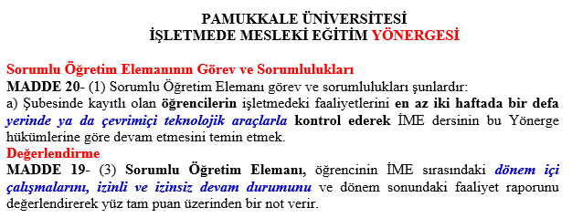

Öğretim Elemanının Öğrenciyi Değerlendirme Kriterleri

1 | Öğrencinin Denetim Sırasında Fiilen İşyerinde Olması
2 | Öğrencinin Gözlenen İletişim Becerisi ve Dürüstlüğü
3 | Öğrencinin İşyerinde Alanıyla İlgili İş Öğrenmede Gösterdiği Gözlemlenen Dikkat ve Özen
4 | Öğrencinin İşyerindeki İş Haftasına Uygun Temel İşlemleri Yapabilmesi ve Örneklerinin İncelenmesi
5 | Öğrencinin İşyerindeki İzinli ve İzinsiz Devam Durumu
6 | Diğer Hususlar: …..........................................................................................................................

 | DENETİM TÜRÜ: |  | İŞYERİNDE DENETİM |  | ONLİNE DENETİM

GÖRÜŞ, ÖNERİLER VE DENETİM NOTU:

 | Yukarıdaki kriterlere göre yapılan denetim sonucunda …… (………..) puan verilmesini uygun görülmüştür.

 |  |  |  |  | Denetçi Öğretim Elemanı …...................................................

